Sheet1
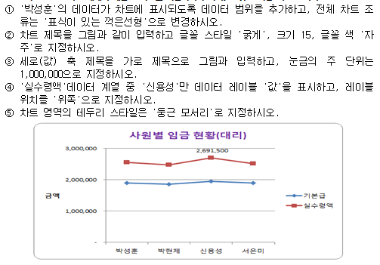
사원별 임금 현황

성명 | 부서명 | 직위 | 기본급 | 수당 | 상여금 | 세금 | 실수령액
차정만 | 영업부 | 과장 | 2,400,000 | 650,000 | 900,000 | 335,500 | 3,614,500
박성훈 | 경리부 | 대리 | 1,900,000 | 300,000 | 600,000 | 242,000 | 2,558,000
이철식 | 생산부 | 사원 | 1,650,000 | 100,000 | 400,000 | 192,500 | 1,957,500
박현제 | 영업부 | 대리 | 1,850,000 | 250,000 | 600,000 | 231,000 | 2,469,000
오승석 | 생산부 | 과장 | 2,300,000 | 600,000 | 900,000 | 319,000 | 3,481,000
김민철 | 경리부 | 과장 | 2,400,000 | 500,000 | 900,000 | 319,000 | 3,481,000
신용성 | 생산부 | 대리 | 1,950,000 | 400,000 | 600,000 | 258,500 | 2,691,500
서은미 | 생산부 | 대리 | 1,900,000 | 250,000 | 600,000 | 236,500 | 2,513,500
한동일 | 영업부 | 사원 | 1,600,000 | 300,000 | 400,000 | 209,000 | 2,091,000
홍승호 | 경리부 | 사원 | 1,600,000 | 250,000 | 400,000 | 203,500 | 2,046,500

 | 기본급 | 실수령액
박현제 | 1850000 | 2469000
신용성 | 1950000 | 2691500
서은미 | 1900000 | 2513500

